1. Kurs dolara
Miesiąc | Styczeń | Luty | Marzec | Kwiecień | Maj | Czerwiec | Lipiec | Sierpień | Wrzesień | Październik | Listopad | Grudzień
Kurs | 2.8518 | 2.9385 | 2.8672 | 2.8799 | 3.2137 | 3.3571 | 3.195 | 3.0894 | 3.0318 | 2.8482 | 2.8913 | 3.0197

TREŚĆ ZADANIA:
W komórkach A1:M2 przedstawiono średni kurs dolara (USD) w poszczególnych miesiącach pewnego roku.
Na podstawie tych danych stwórz wykres jak najbardziej zbliżony do wzoru przedstawionego na rysunku poniżej.

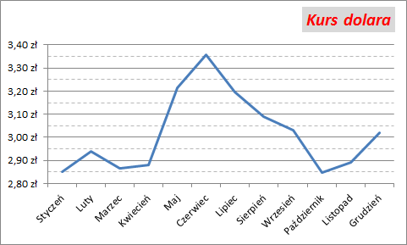
Kurs dolara

2. Kosmos
Obiekt | Średnica [tys. km]
Ziemia | 12.756
Saturn | 108.728
Słońce | 1392.5
Syriusz | 2506.5
Polluks | 6962.5
Rigel | 86335
TREŚĆ ZADANIA:
W komórkach B3:C9 przedstawiono rozmiary różnych obiektów kosmicznych.
Na podstawie tych danych stwórz wykres jak najbardziej zbliżony do wzoru przedstawionego na rysunku poniżej.
Wypełnienie tylnej ściany powstało z klipartu (słowo kluczowe : Jowisz).

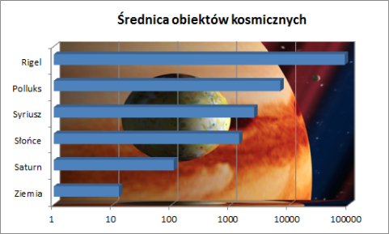
Średnica obiektów kosmicznych

3. Pierwiastek
TREŚĆ ZADANIA:
W kolumnie A podano argumenty (liczby od 0 do 4). W kolumnie B oblicz wartość funkcji
dla tych argumentów, a następnie stwórz wykres jak najbardziej zbliżony do wzoru
przedsatwionego na rysunku poniżej.
Funkcja zwracająca pierwiastek kwadratowy w Excelu nazywa się PIERWIASTEK(liczba).
x | y
0 | 0
0.1 | 0.14624752956
0.2 | 0.36180339887
0.3 | 0.6633096675
0.4 | 1.088303688
0.5 | 1.7071067812
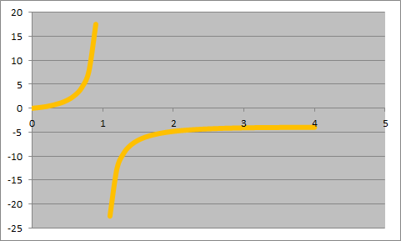
0.6 | 2.6618950039
0.7 | 4.2855400619
0.8 | 7.577708764
0.9 | 17.538149682
1 | #DIV/0!
1.1 | -22.53689733
1.2 | -12.57267069
1.3 | -9.2740935088
1.4 | -7.6412558482
1.5 | -6.6742346142
1.6 | -6.0397628375
1.7 | -5.5950411682
1.8 | -5.2686917696
1.9 | -5.0210769588
2 | -4.8284271247
2.1 | -4.6756264697
2.2 | -4.5526061119
2.3 | -4.4524020802
2.4 | -4.3700457231
2.5 | -4.3018980501
2.6 | -4.2452337682
2.7 | -4.1979721858
2.8 | -4.1584978603
2.9 | -4.125537919
3 | -4.0980762114
3.1 | -4.0752920129
3.2 | -4.0565154647
3.3 | -4.0411946527
3.4 | -4.0288709296
3.5 | -4.0191601707
3.6 | -4.0117383638
3.7 | -4.0063304085
3.8 | -4.0027013222
3.9 | -4.0006492713
4 | -4

4. Waga i wzrost
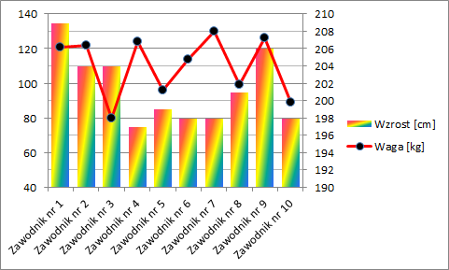
Koszykarz | Waga [kg] | Wzrost [cm]
Zawodnik nr 1 | 92 | 198
Zawodnik nr 2 | 101 | 199
Zawodnik nr 3 | 129 | 208
Zawodnik nr 4 | 123 | 199
Zawodnik nr 5 | 128 | 198
Zawodnik nr 6 | 108 | 204
Zawodnik nr 7 | 81 | 210
Zawodnik nr 8 | 125 | 203
Zawodnik nr 9 | 107 | 208
Zawodnik nr 10 | 101 | 210
TREŚĆ ZADANIA:
W komórkach C2:E12 podano wagę i wzrost 10 zawodników pewnej drużyny koszykarskiej
Na podstawie tych danych stwórz wykres jak najbardziej zbliżony do wzoru
przedstawionego na rysunku poniżej.
Uwaga. Wartości w arkuszu zmieniają się automatycznie. Zatem rysunek należy traktować poglądowo.

5. Tangens
TREŚĆ ZADANIA:
W kolumnie A podano argumenty (miary kąta od 0 do 360 stopni). W kolumnie B oblicz wartość funkcji, a w kolumnie C funkcji
dla tych argumentów, a następnie stwórz wykres jak najbardziej zbliżony do wzoru przedstawionego na rysunku poniżej.
Funkcja zwracająca tangens kąta w Excelu nazywa się TAN(kąt). Pamiętaj, że argument tej funkcji musi być wyrażony w radianach.
x | y = tg(x) | y = tg(x + pi()/2)
0 | 0 | 1.6331239353E+16
5 | -3.3805150062 | 0.29581291553
10 | 0.64836082746 | -1.5423510454
15 | -0.85599340091 | 1.1682333052
20 | 2.2371609442 | -0.44699510895
25 | -0.13352640702 | 7.4891553087
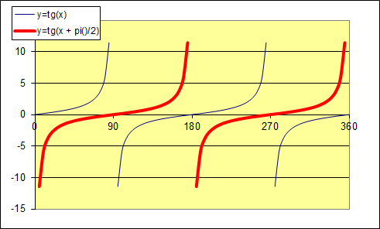
30 | -6.4053311966 | 0.15611995216
35 | 0.47381472041 | -2.1105296161
40 | -1.1172149309 | 0.89508291764
45 | 1.6197751905 | -0.61736962378
50 | -0.271900612 | 3.6778144509
55 | -45.183087911 | 0.022132174808
60 | 0.32004038938 | -3.1246056222
65 | -1.4700382577 | 0.6802544048
70 | 1.2219599181 | -0.81835744787
75 | -0.42070095062 | 2.3769853587
80 | 9.0036549456 | -0.11106600664
85 | 0.17887017244 | -5.5906470395
90 | -1.9952004122 | 0.50120278338
95 | 0.93575247206 | -1.0686586783
100 | -0.58721391516 | 1.7029569194
105 | 4.0278017639 | -0.24827438355
110 | 0.044286042388 | -22.580477868
115 | -2.9018013543 | 0.34461352722
120 | 0.71312300979 | -1.4022826164
125 | -0.78206056851 | 1.278673341
130 | 2.5323384275 | -0.39489192643
135 | -0.08871575677 | 11.271954796
140 | -4.9553710577 | 0.20180123514
145 | 0.5292052776 | -1.8896259019
150 | -1.0223462354 | 0.97814220402
155 | 1.7926544935 | -0.5578319769
160 | -0.22490638145 | 4.4462944695
165 | -15.041353047 | 0.066483380644
170 | 0.36956438692 | -2.7058884335
175 | -1.338606048 | 0.74704578059
180 | 1.3386902104 | -0.74699881441
185 | -0.36953012589 | 2.7061393102
190 | 15.048206226 | -0.066453103112
195 | 0.22493805081 | -4.4456684692
200 | -1.7925274838 | 0.55787150213
205 | 1.0224078883 | -0.97808322043
210 | -0.52916669169 | 1.8897636902
215 | 4.9561415329 | -0.20176986338
220 | 0.088746138455 | -11.268095913
225 | -2.5321149923 | 0.3949267719
230 | 0.78210915086 | -1.2785939135
235 | -0.71307753667 | 1.4023720403
240 | 2.9020853525 | -0.34457980332
245 | -0.044255838954 | 22.595888444
250 | -4.0272826451 | 0.24830638625
255 | 0.58725445461 | -1.7028393606
260 | -0.93569593392 | 1.0687232505
265 | 1.995350565 | -0.50116506721
270 | -0.1788390638 | 5.5916195196
275 | -9.0011817963 | 0.11109652295
280 | 0.42073643065 | -2.3767849113
285 | -1.2218847654 | 0.8184077814
290 | 1.4701335486 | -0.68021031217
295 | -0.32000715779 | 3.1249301013
300 | 45.244742071 | -0.022102015709
305 | 0.27193298519 | -3.6773766129
310 | -1.6196659626 | 0.61741125829
315 | 1.1172827028 | -0.89502862389
320 | -0.47377780917 | 2.110694044
325 | 6.4065983563 | -0.15608907323
330 | 0.13355708895 | -7.4874348329
335 | -2.2369799429 | 0.44703127677
340 | 0.85604563412 | -1.1681620233
345 | -0.64831801211 | 1.5424529032
350 | 3.3808896749 | -0.29578013368
355 | 3.0144353373E-05 | -33173.708781
360 | -3.380140414 | 0.29584569797

6. Pisarze
TREŚĆ ZADANIA:
W komórkach C4:D13 podano wyniki ankiety na ulubionego pisarza lektur szkolnych, przeprowadzonej wśród uczniów klasy pierwszych twojej szkoły.
Na podstawie tych danych stwórz wykres jak najbardziej zbliżony do wzoru przedstawionego na rysunku poniżej.
Uwaga. Wartości w arkuszu zmieniają się automatycznie. Zatem rysunek należy traktować poglądowo.

Autor | Liczba głosów
Mickiewicz | 20
Sienkiewicz | 16
Norwid | 4
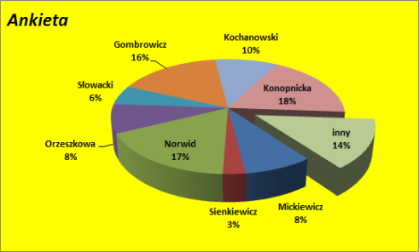
Orzeszkowa | 9
Słowacki | 5
Gombrowicz | 15
Kochanowski | 3
Konopnicka | 3
inny | 18

7. Frekwencja
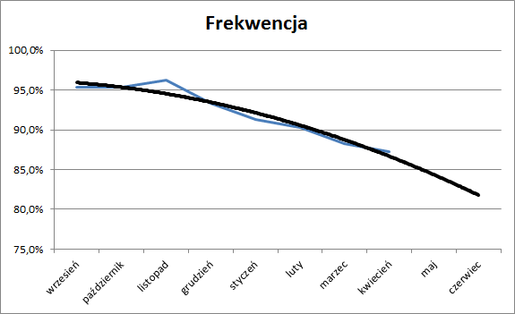
TREŚĆ ZADANIA:
W komórkach A1:B11 podano frekwencję pewnego ucznia w poszczególnych miesiącach.
Na podstawie tych danych stwórz wykres jak najbardziej zbliżony do wzoru przedstwionego na rysunku poniżej. Zauważ, że wykres obejmuje także maj i czerwiec, choć w arkuszu brak danych dla tych miesięcy.
Uwaga. Wartości w arkuszu zmieniają się automatycznie. Zatem rysunek należy traktować poglądowo.
Miesiąc | Frekwencja
wrzesień | 94.6%
październik | 95.6%
listopad | 95.6%
grudzień | 91.6%
styczeń | 88.6%
luty | 89.6%
marzec | 86.6%
kwiecień | 83.6%
maj
czerwiec

